Foglio1
 | Marca e Modello | Fascia di Prezzo/Gamma | Immagini | Numero Display e Grandezza (pollici) | Posizione Display e display ausiliari | Materiale | Comandi Fisici Completi? | Larghezza e Visibilità UI | Contrasto e Colori UI | Vantaggi trovati | Svantaggi Trovati | Punto di Forza | Link utili (sito/brochure, etc...) | Link video demo
1 | FendtOne | medio-alta | 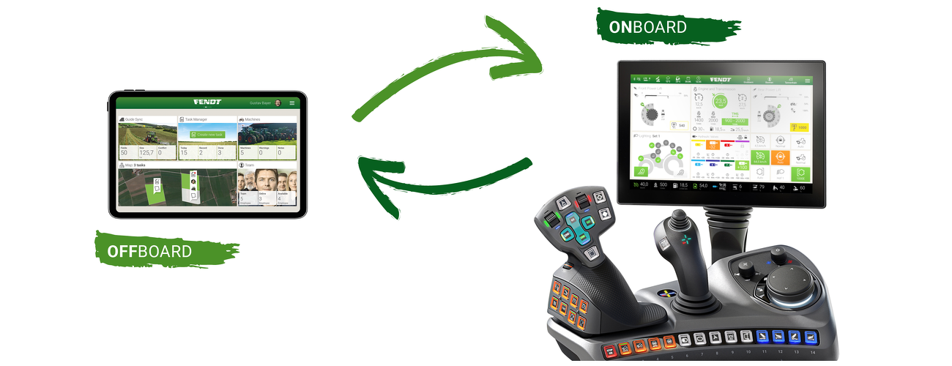 | 2-3 x 12'' | Uno a destra dell'operatore, uno in alto a destra sopra la porta della cabina con inoltre la possibilità di scomparire in parte nel tetto | Plastica Dura | FALSE | UI Larga - Alta Visibilità | Colori molto chiari, ideali | Alta possibilità di personalizzazione su diversi schermi della cabina | Nessun grande svantaggio trovato | UI molto avanzata e modernizzata | https://www.fendt.com/it/smart-farming/fendtone-panoramica#:~:text=FendtONE%20%C3%A8%20il%20sistema%20operativo,sulla%20macchina%20e%20in%20ufficio | https://fb.watch/4xOTFYWzsG/
2 | Display Intelliview IV (New Holland) | media | 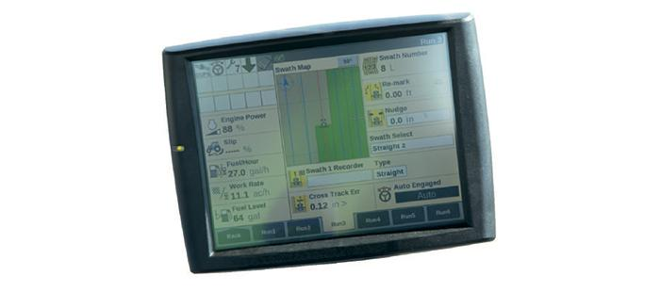 | 1-2 x 10.4'' | A destra dell'operatore, possibilità di display aggiuntivo | Plastica dura | TRUE | UI Media - Visibilità media | Colori ideali chiari (Giallo/Nero/Grigio) | Alta visibilità UI anche in varie condizioni di illuminazione | Manca la possibilità di personalizzare le pagine come si vuole, per tenere sott'occhio quello che si vuole. C'è solo un piccolo livello di personalizzazione | Nessun punto di forza caratteristico trovato | https://agriculture.newholland.com/eu/it-it/precision-land-management/gamme/display/display-intelliview-iv
3 | Topcon X25 | medio-alta | 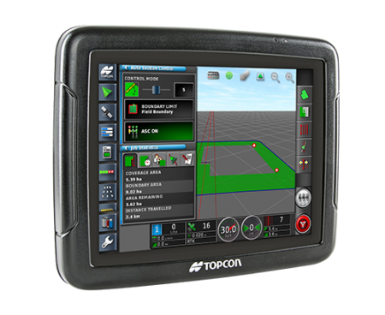 | 1 x 8.4'' | a destra dell'operatore, ma possibilità di essere spostato cambiando il supporto | Plastica dura | TRUE | UI Media - Visibilità media | Colori poco chiari, in certe condizioni di luminosità potrebbe non essere ben visibile | Ottima precisione geometrica dell'interfaccia in ambito mappe e navigazione | Probabile scarsa luminosità | La precisione e l'esperienza nella produzione di sistemi di navigazione. La possibilità di essere inserito in diverse macchine agricole. Possibilità di muovere la posizione display
4 | Lamborghini MACH VRT | medio-alta/top-gamma | 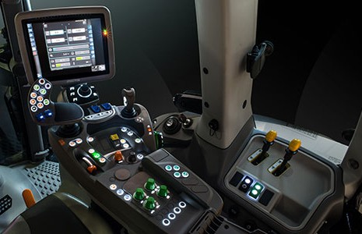 | 1 x 12'' + 1 opzionale | a destra dell'operatore, fine del bracciolo comandi | Plastica dura | FALSE | UI Media - UI Piccola - Visibilità Media | Contrasto su colori scuri elevato | Illuminazione notturna bottoni di comando plancia, spia display, display grande, bottoni grandi, visibili e gommati | Icone piccole, non completo utilizzo del display | Grandezza display, buon design per facilità di uso con guanti ed al buio | https://www.lamborghini-tractors.com/it-it/trattori/campo-aperto/2270-mach-vrt
5 | Landini Serie 7 Robo-six | medio-alta/top-gamma | 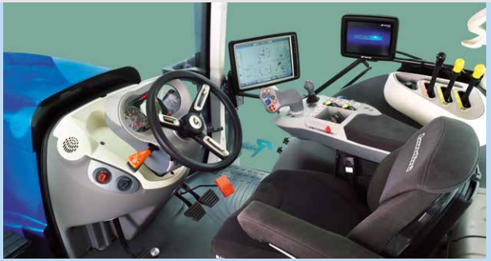 | 1 12'' + 1 opzionale 8.4'' | destra operatore verso il montande destro, opzionale sul lato destro della cabina | Plastica dura | FALSE | UI Larga - Visibilità Media | Colori chiari, potrebbe avere problemi di visibilità per luce diretta | Design centrato sulle esigenze utente, Interfaccia bella da vedere ed intuitiva, Pulsanti programmabili per joystick | Display potrebbero ostacolare la visibilità, possibilità ridotta di pilotare lo schermo tramite pulsanti fisici | Il grande schermo touch screen da 12”, posto sul bracciolo, grazie anche a una grafica semplice e ispirata a quella dei tablet, permette di configurare e di gestire il trattore in modo immediato. | https://www.landini.it/prodotto-it/serie-7-t4final-robosix | https://www.youtube.com/watch?v=QUSzJTuRBCc
6 | John Deere serie/gamma 6M | media | 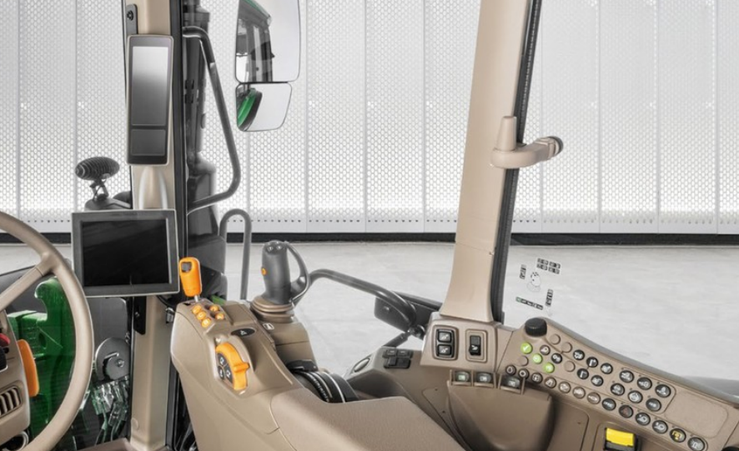 | 2 monitor - grandezze non conosciute | 1 su montante destro (display verticale) + 1 opzionale rettangolare fine bracciolo destro | Plastica dura | FALSE | UI Larga/Piccola - Visibilità Alta/Media | Display su montante presenta contrasti più alti mentre il display "classico" ha colori meno visibili chiari e verdi simil carrozzeria John Deere | Display innovativo su montante destro con tutte le info necessarie leggibili a colpo d'occhio, presenza controlli fisici sulla destra con manopola di scorrimento (con UI semplificata). Per il display standard nulla da notare | Controlli fisici potrebbero essere lontani. Controllo troppo semplificato su schermo su montante, probabili icone non abbastanza grandi, display standard (opzionale) che non ha UI molto grande | Display su montante facile da vedere ed usare con pulsanti fisici | https://www.deere.it/it/trattori/mid/serie-6m/ | https://www.youtube.com/watch?v=hN1BVWu6M9Q
7 | IsoMatch Tellus PRO (Kubota) | top-gamma | 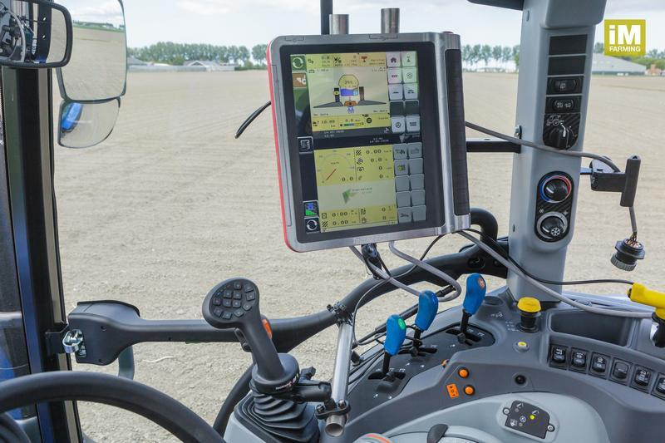 | 12'' | 1 in alto a destra + 1 lightbar opzionale da posizionare sopra al volante che serve per tenere sottocontrollo la distanza dall' A-B line definita | Informazioni mancanti (probabile alluminio + plastica) | TRUE | UI Larga - Visibilità Alta | Colori sia chiari che scuri | Integrabile con Joystick Isomatch Grip. Il display principale ha la funzionalità dual screen. Gps integrato tramite il quale si può salvare la mappa del proprio campo. Non c'è overlap | Probabile scarsa visibilità per pagine chiare | Schermo 12'' molto grande rende tutti i comandi ben visibili, funzione dual screen che permette di tenere sotto controllo due funzionalità diverse allo stesso momento | https://ien.kvernelandgroup.com/Brands-and-Products/iM-FARMING/IsoMatch/IsoMatch-Universal-Terminals/IsoMatch-Tellus-PRO | https://youtu.be/8H75hEs3_6s
8 | MachineryGuide | non comparabile | 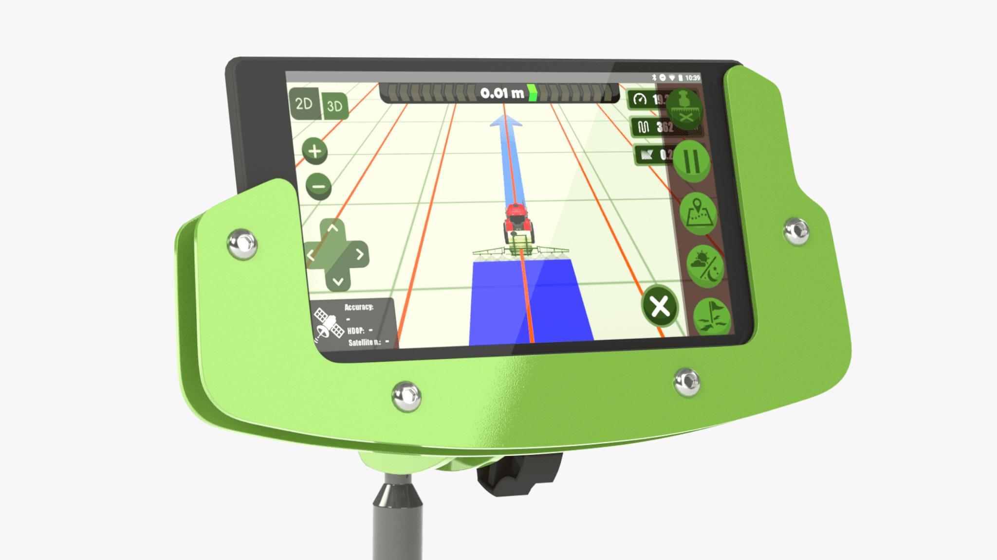 | Variabile: smartphone o tablet utilizzati | Altamente personalizzabile | Dipende dal dispositivo utilizzato | FALSE | UI influenzata dalla grandezza del dispositivo utilizzato - Visibilità dipende dal dispositivo | Colori a contrastri medio/basso - Verde molto utilizzato | fornisce un'app compatibile con qualsiasi dispositivo Android. Modalità notturna. Visualizzazione 3D | Possibilità di controllo con sola interfaccia touch | Basso costo + modularità | https://machineryguide.hu/products/application
9 | Bobcat | non comparabile | 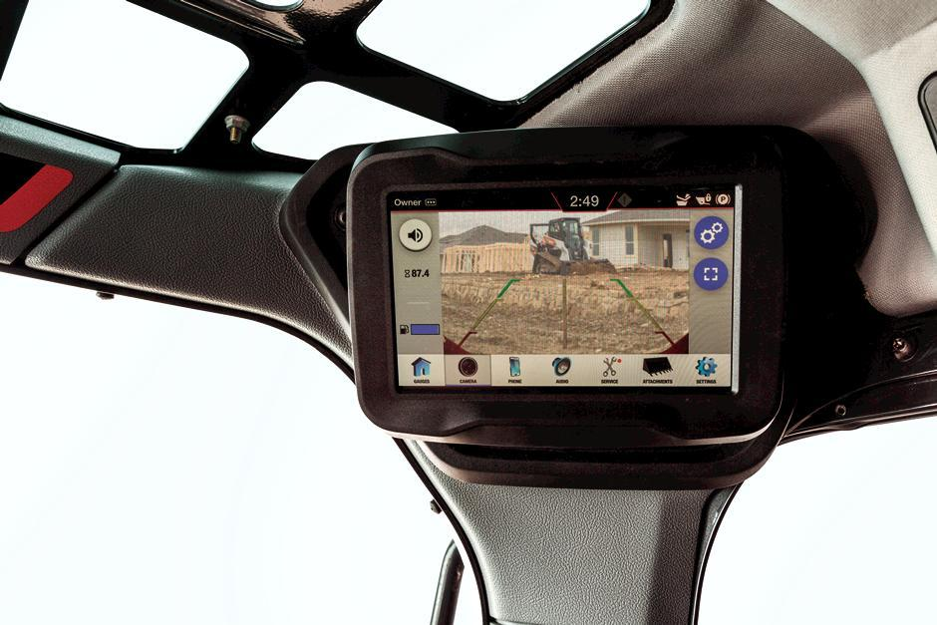 | 1 x 4'' | 1 in alto a destra sulla cabina | Plastica dura | FALSE | UI Piccola - Visibiltà Bassa | Colori Chiari | Videocamera integrata. Modalità giorno e notte. Possibilità utilizzo touch guanti. Schermo waterproof. Schermo Antigraffio. Possibilità di connettere smartphone user. | Schermo piccolo e posizione schermo (scomodo da utilizzare) | Schermo resistente all'acqua e possibilità di collegare il proprio smartphone | https://www.bobcat.com/loaders/features/touch-display

